LÆSMIG
Version: | v1.04, 2021-12-10
v1.04: Fejlrettelser: - Egenkapital beregning I balance ark rettet. - Egenkapital (primo) læste forkert celle. Forbedringer: - Da saldo opgørelsen indeholder alle konti, behøver man ikke længere at hente resultatopgørelse og balance arkene.
v1.03: Tilføjet ekstra linje i bunden af alle lister markeret "(tilføj konti her)", så det er klarere hvor evt ekstra konti skal tilføjes. Linjen kan kopierers hvis du har flere ekstra konti som skal ind i samme liste (fx bank konti).
v1.02: 'Vis momstype' skal ikke længere bruges i input-arkene. Tilføjet linje til ekstra bankkonto og tilføjet screenshots in vejledningen.
v1.01: Tillad at kun brugte konti importeres. Momstype skal medtages, da kolonnerne ellers ikke passer I "in_###" arkene.
v1: Import af komplet kontoliste for både enkeltmandsfirma og selskaber (alle nul-konti skal medtages).

ANSVARSFRASKRIVELSE:
Jeg har lavet denne template som en hjælp I håb om
at den er en hjælp, efter min bedste evne. Den virker for mig. |  | Step 1:
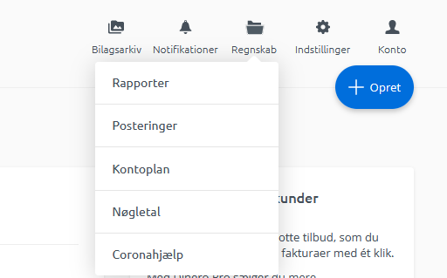
Jeg er ikke revisor eller skatteadvokat, så jeg fraskriver mig
ethvert ansvar for om den regner korrekt, og om den følger
dansk regnskabspraksis. Hvis du er I tvivl, så tal med
en revisor.
>>>DU BRUGER DENNE BEREGNER PÅ EGET ANSVAR<<<

Antagelser:
Denne beregner antager at du har en standard
kontoplan med én bankkonto (55000) og
én kassebeholdning (55040). Se linje 58 ["FLERE (BANK) KONTI"] nedenfor,
hvis du har flere konti |  | Step 2:
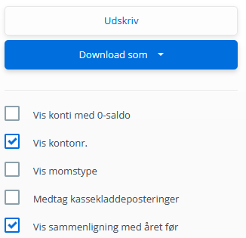
Step 1:
Under 'Regnskaber', vælg 'Rapporter'.

Step 2:
Sæt de følgende flueben:
- 'Vis kontonr.'
- 'Vis sammenligning med året før'

Step 3:
Vælg de tre første faner en efter en
(tjek at de to flueben er sat hver gang)
Download data som CSV filer

 |  | Step 3:
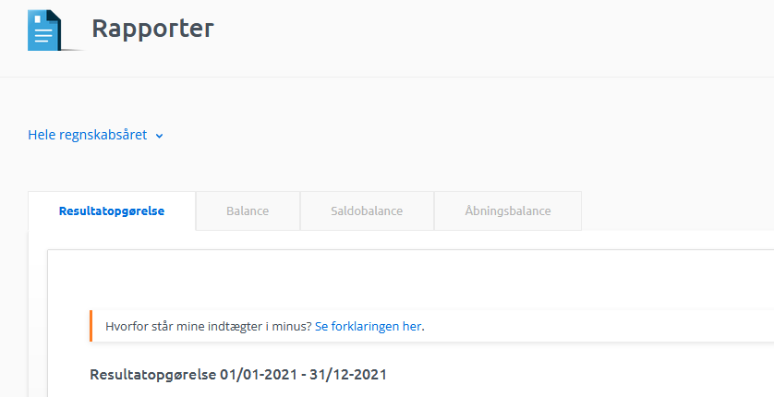
Step 4:
Indsæt data som værdier (Paste as Values) fra CSV filerne i arkene:
Resultat.csv --> in_resopg
Balance.csv --> in_balance
Saldobalance.csv --> in_saldo
Hele arkene kan kopieres ind (A1 indsættes i A1)
Det vigtige er at kontonr og værdier matcher

Step 5:
Udfyld 'Privat andel af telefon' og 'Regnskabsmæssige
afskrivninger' i "Skatteregnskab" (række 115-116)

Step 6:
Drik kaffe, smil og gæld dig over at du nu har lavet din |  | Step 5:
årsopgørelse. Du kan lave den hver dag, hvis du har lyst.

FLERE KONTI:
Hvis du har oprettet ekstra konti ud over standard konti,
fx bankkonti, , skal du tilføje dem selv i to ark:
1) Balance arket
2) Saldobalance arket
For bank konti: |  | Balance:
I Balance arket kopierer du række 43 så mange gange som du har ekstra bank
konti, og skriver knoto nummer og navn I hhv kolonne A & B.
Tjek at linjen ''LIKVIDE BEHOLDNINGER' summerer alle rækkerne fra 41 til
rækken lige over 'LIKVIDE BEHOLDNINGER'.
I Saldobalance arket skal du gøre det samme; her er det række 201.
 |  | Saldobalance:

